KIVIVILLAST ISOLATSIOON ROHHE
HEKAMERK OÜ |  |  |  |  |  | 7.09
LEIVA 4, 12618 TALLINN
TEL. 6776 300 | info@hekamerk.ee

HINNAKIRI |  |  |  | NOVEMBER 2019

KIVIVILLAST LAMELLMATID |  |  |  | ROHHE r.Flow A

 |  | PARTNERI SOODUSTUS: |  |  |  | 0%
 |  | MÕÕT | PAKK | ALUS | HIND | HIND
 |  |  | M² | PK | KM-TA | KM-TA

Maks. kasutustemperatuur +250°C, kattekihil +80°C

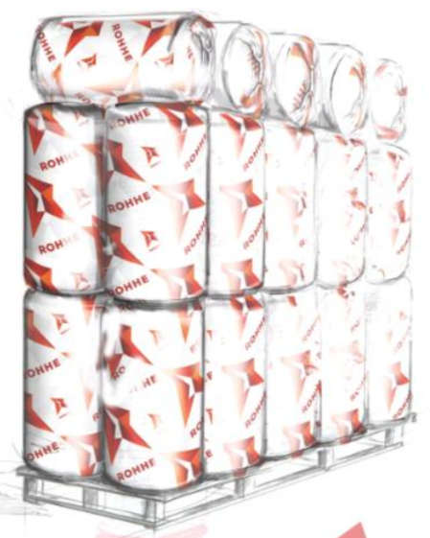
 |  | 30mm | 8m² | 25pk | 31.57

 |  | 50mm | 5m² | 25pk | 28.87

 |  | 60mm | 4m² | 25pk | KÜSI HINDA!

 |  | 80mm | 3m² | 25pk | KÜSI HINDA!

 |  | 100mm | 2,5m² | 25pk | 26.75

